CATALISTE
BON DE COMMANDE |  |  |  |  | Commercial
CODES MELCHIONI | CODE EAN | PHOTO | MODÈLE | DESCRIPTION | PRIX PUBLIC TTC | Prix Achat Magasin HT | prix exalto

Amplificateurs stéréo 8 ohms
550111015 | 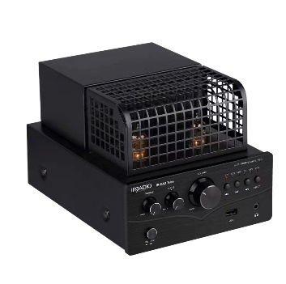 8006012370706 |  | Tube IR-DA3 | Amplificateur stéréo HI-FI à tubes hybrides, 4Ohm, 50W RMS. • Design noir satiné élégant • PRÉAMPLI : Type de lampe, tubes 6J1 • PRO AMP : TIP41/TIP42X2 • Amplificateur de classe AB 2x25W RMS • Puissance de sortie : 25W*2@ 4Ω • Impédance : 4 Ω • Lecteur MP3 avec contrôle de lecture • Contrôle des basses et des aigus • 2 entrées analogiques CD/AUX : Connecteurs RCA R/L • Sensibilité AUX CD : 500mV • 2 entrées numériques : Coaxiale et Optique • DAC 24bit/48KHz • Entrée USB : lecture des formats MP2, MP3, WMA, APE, FLAC, AAC, MP4, M4A, WAV, AIF, AIFC • Sortie casque : connecteur jack stéréo 3,5mm • Technologie sans fil BT pour le streaming audio : V5.0, prend en charge V4.2, V2.1+EDR. A2DP, AVRCP. | 199.00 € | 124.38 € | 99.78 € | 1,996 | 20
Enceintes passives (bibliothèque) |  |  |  |  |  |  |  | 0
550718450 | 8006012372854 | 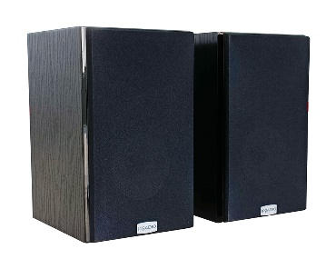 | IRDP-65K PRO | Paire d'enceintes HI-FI, 2 voies, 120W, 6,5" 4Ohm, couleur noire avec imprimé bois• Système : 2 enceintes 2 voies • Structure du coffret : MDF plaqué bois imprimé • Haut-parleurs : tweeter 1" et woofer 6,5" • Puissance musicale : 120 watts • Puissance nominale : 60 watts | 179.00 € | 111.88 € | 94.56 € | 1,891 | 20
Micro-systèmes HI-FI |  |  |  |  |  |  |  | 0
Caisson de basses actif |  |  |  |  |  |  |  | 0
550718550 | 8006012372861 | 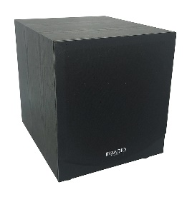 | IRDP-SUB100 PRO | Caisson de basses amplifié haute efficacité 100 W avec woofer de 10 pouces, imprimé bois noir • Amplificateur de classe D • Puissance de sortie RMS : 100 W • Configuration Bass Reflex • Réponse en fréquence : 35 Hz - 150 Hz • Entrées stéréo haut niveau avec bornes à vis et connecteur 4 mm • Entrée RCA mono et stéréo bas niveau avec réglage du gain • Diamètre du caisson de basses : Φ 10" / 254 mm | 189.00 € | 118.13 € | 98.60 € | 1,972 | 20
Enceintes et boombox sans fil |  |  |  |  |  |  |  | 0
550922100 | 8006012374162 |  | IR-M3 | Haut-parleur sans fil• Version sans fil : 5.4 • Lecture de musique depuis un port USB externe • Fonction stéréo sans fil véritable • Indice d'étanchéité : IPX7 • Éclairage d'ambiance LED RVB • Puissance nominale / musique : 7 W / 10 W | 39.90 € | 25.57 € | 22.06 € | 1,103 | 50
550922101 | 8006012374179 |  | IR-M5 | Haut-parleur sans fil • Version sans fil : 5.4 • Lecture de musique depuis un port USB externe • Fonction stéréo sans fil véritable • Indice d'étanchéité : IPX7 • Éclairage d'ambiance LED RVB • Puissance nominale / musique : 20 W / 28 W | 59.90 € | 37.44 € | 30.47 € | 1,524 | 50
550922102 | 8006012374186 |  | IR-M6 | Haut-parleur sans fil • Version sans fil : 5.4 • Lecture de musique depuis un port USB externe • Fonction stéréo sans fil véritable • Indice d'étanchéité : IPX7 • Éclairage d'ambiance LED RVB • Puissance nominale / musique : 40 W / 56 W | 89.90 € | 56.19 € | 45.41 € | 2,271 | 50
550922103 | 8006012374247 |  | Charge IR-M9 | Haut-parleur sans fil • Version sans fil : 5.0 + EDR • Lecture de musique à partir d'un lecteur de carte externe • Fonction stéréo sans fil véritable • Indice d'étanchéité : IPX7 • Puissance nominale / musique : 20 W / 30 W | 79.90 € | 49.94 € | 39.21 € | 1,961 | 50
550922126 | 8006012375114 |  | IR-203 Sound+ | Haut-parleur sans fil • Version sans fil 5.0 • Lecture de musique à partir d'un port USB externe • Puissance : 3,5 W RMS • Haut-parleur : pilote actif à large plage de 50 mm | 12.90 € | 8.06 € | 5.76 € | 288 | 50
550922125 | 8006012374315 |  | IR-SK800BT | Haut-parleur sans fil • Version sans fil : 5.3 • Puissance de sortie : 4 W • Indice de protection IP : IPX4 • Fonctions prises en charge : BT, AUX, TF, FM, USB, TWS, • Assistant vocal, appels mains libres | 19.90 € | 12.44 € | 10.00 € | 0
550922105 | 8006012374193 |  | IR-G30 Noir | Enceinte sans fil noire • Version sans fil : 5.0 • Lecture de musique depuis un port USB externe • Fonction stéréo sans fil véritable • Indice d'étanchéité : IPX6 • Puissance nominale / sortie musicale : 5 W / 7 W | 24.90 € | 15.56 € | 12.71 € | 0
550922106 | 8006012374209 |  | IR-G30 Rouge | Enceinte sans fil rouge • Version sans fil : 5.0 • Lecture de musique depuis un port USB externe • Fonction stéréo sans fil véritable • Indice d'étanchéité : IPX6 • Puissance nominale / sortie musicale : 5 W / 7 W | 24.90 € | 15.56 € | 12.71 € | 0
550922107 | 8006012374216 |  | IR-G30 Bleu | Enceinte sans fil bleue• Version sans fil : 5.0 • Lecture de musique depuis un port USB externe • Fonction stéréo sans fil véritable • Indice d'étanchéité : IPX6 • Puissance nominale / sortie musicale : 5 W / 7 W | 24.90 € | 15.56 € | 12.71 € | 0
550922108 | 8006012374223 |  | IR-G30 Vert | Enceinte sans fil verte • Version sans fil : 5.0 • Lecture de musique à partir d'un port USB externe • Fonction stéréo sans fil véritable • Indice d'étanchéité : IPX6 • Puissance nominale / sortie musicale : 5 W / 7 W | 24.90 € | 15.56 € | 12.71 € | 0
550922117 | 8006012374322 | 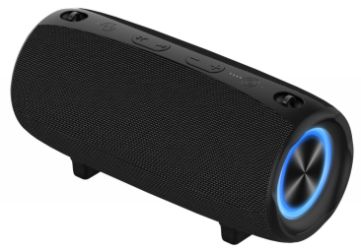 | IR-G600 | Enceinte Boom Box sans fil • Version sans fil : 5.3 • Lecture de musique depuis un port USB externe • Entrée AUX stéréo mini-jack 3,5 mm • Fonction stéréo sans fil véritable • Égalisation (amplificateur de basses) • Indice d'étanchéité : IPX7 • Éclairage d'ambiance LED RVB • Puissance nominale / musique : 40 W / 55 W | 119.90 € | 74.94 € | 58.71 € | 0
550922134 | 8006012375336 | 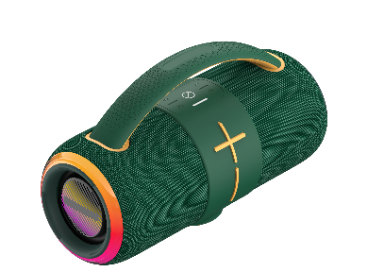 | IR-H68 | Enceinte Boombox sans fil• Version sans fil 5.3 • Entrée AUX stéréo • Lecture de musique à partir d'un périphérique USB externe • Entrée audio : jack 3,5 mm (stéréo) • Fonction True Wireless Stereo • Égalisation : élevée, moyenne, basse • Indice d'étanchéité : IPX6 • Éclairage ambiant coloré avec LED RVB • Puissance : 50 W | 119.90 € | 74.94 € | 55.29 € | 0
550922109 | 8006012374230 | 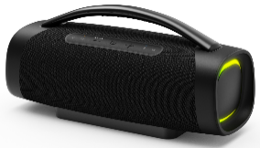 | IR-G710V | Enceinte Boombox sans fil • Version sans fil : 5.0 • Lecture de musique depuis un port USB externe • Entrée AUX stéréo mini-jack 3,5 mm • Fonction stéréo sans fil véritable • Égalisation (amplificateur de basses) • Indice d'étanchéité : IPX6 • Éclairage d'ambiance LED RVB • Puissance nominale/musicale : 100 watts RMS (20 x 2 watts + 60 watts) / 140 W | 219.90 € | 137.44 € | 109.41 € | 5,471 | 50
Président du parti |  |  |  |  |  |  |  | 0
550922120 | 8006012374346 |  | IR-PS40 POWER1 | Président du parti avec microphone filaire et télécommande, puissance RMS de 40 W, avec éclairage LED. • Version sans fil : 5.0 • Prend en charge la fonction True Wireless Stereo • Simulateur DSP • Puissance de sortie : 40 W | 119.90 € | 74.94 € | 63.06 € | 1,892 | 30
550922122 | 8006012374360 | 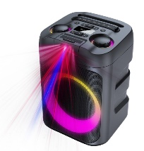 | IR-PS60 STARLIGHT | Président du parti avec microphone filaire et télécommande, puissance RMS de 60 W, avec éclairage LED et LASER RGB. • Version sans fil : 5.3 • Fonction True Wireless Stereo • Puissance de sortie : 60 W • Indice d'étanchéité IPX4 • Égaliseur avec éclairage LED RGB • Lumières laser RGB + projection de motifs décoratifs (ouverture à 90°) • Fonction Power Bank | 199.90 € | 124.94 € | 99.71 € | 2,991 | 30
550922121 | 8006012374353 | 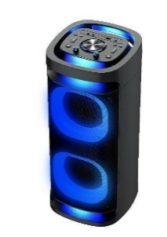 | IR-PS80 OMNIA4 | Président du partiavec microphone filaire et télécommande, puissance 80 W RMS, avec éclairage LED, et 4 haut-parleurs pour un son à 360°. • Version sans fil : 5.1 • Fonction True Wireless Stereo • Diffusion du son à 360° • Puissance de sortie : 80 W • Égaliseur avec éclairage LED RGB • Fonction power bank | 249.90 € | 156.19 € | 126.59 € | 3,798 | 30
550922123 | 8006012374377 | 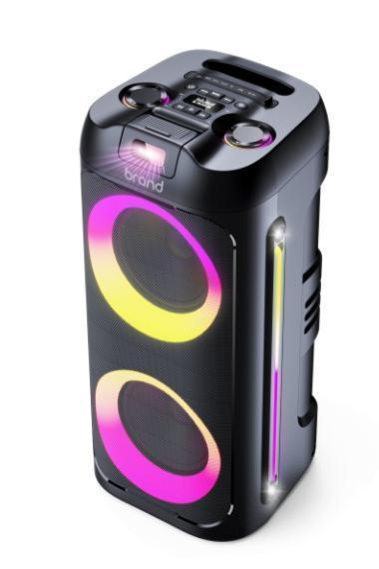 | IR-PS100 STARBLAST | Chariot pour haut-parleurs de fêteavec microphone filaire et télécommande, puissance 100 W RMS, avec éclairage LED et LASER RGB. • Version sans fil : 5.3 • Fonction True Wireless Stereo • Puissance de sortie : 100 W • Indice d'étanchéité : IPX4 • Égaliseur Avec éclairage LED RGB • Lumières laser RGB + projection de motifs décoratifs (ouverture à 90°) • Fonction power bank | 319.90 € | 199.94 € | 161.88 € | 4,856 | 30
NEW - New SMART LASER TV line 2025-26 with Smart TV Android OS |  |  |  |  |  |  |  | 0
558100550 | 8006012378368 | 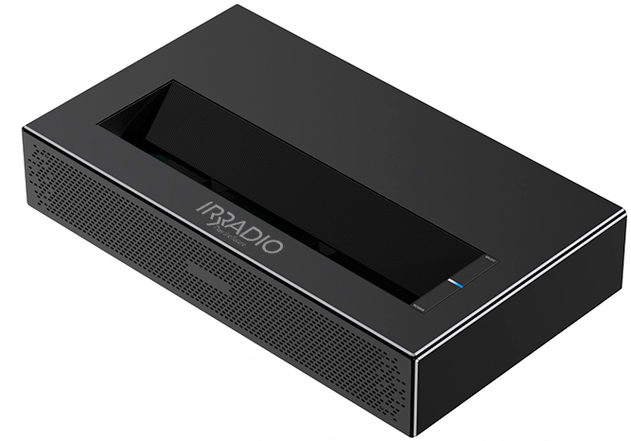 | VDP-IR LASER TV 650HD ANDROID TV | Ultra short throw Laser TV video projector, with Smart TV on board on Android AOSP version 11 operating system. DLP technology with RGB LASER light source. Native Full HD 1080p resolution with 4K support. Very high brightness, among the highest in its category, 650ANSI (2000 Lumen), lightweight and small in size, it is excellent in various areas of use: Home entertainment, Gaming, Party, Business presentations. | 1,290.00 € | 821.33 € | 712.58 € | 24,940 | 35
NEW - New SMART LCD LED 2025-26 line with Smart TV Android OS |  |  |  |  |  |  |  | 0
558100438 | 8006012379389 | 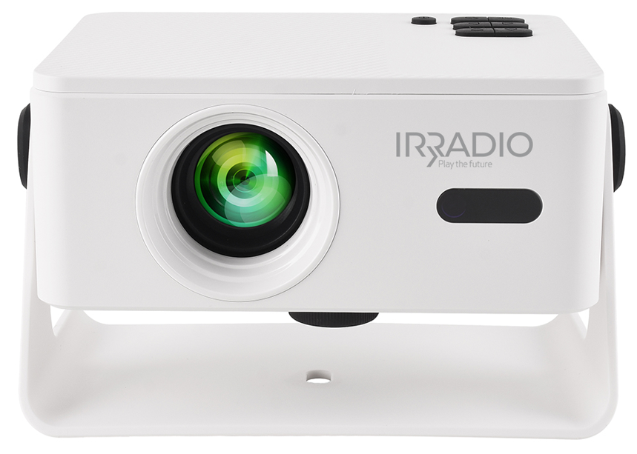 | VDP-IR Smart 150HD White ANDROID 13 OS | VDP-IR Smart 150HD is the Smart Video Projector with Android TV version 13 OS, in LCD technology and LED lighting, with a maximum resolution of Full HD 1080p. Always take it with you and enjoy the cinematic show wherever you want: at home, on the terrace, in the garden, project on a screen or on any surface, installation has never been so easy, thanks to the electronic adjustment of the focus and the orthogonal correction of the image, you can place VDP-IR Smart 150HD anywhere, it will take care of everything. A practical adjustable stand is included. | 99.00 € | 67.69 € | 54.76 € | 5,476 | 100
558100439 | 8006012379396 | 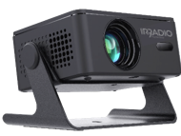 | VDP-IR Smart 150HD Black ANDROID 13 OS |  | 99.00 € | 67.69 € | 54.76 € | 5,476 | 100
NEW - New SMART LCD LED 2025-26 line with Smart TV Android OS |  |  |  |  |  |  |  | 0
558100430 | 8006012378337 | 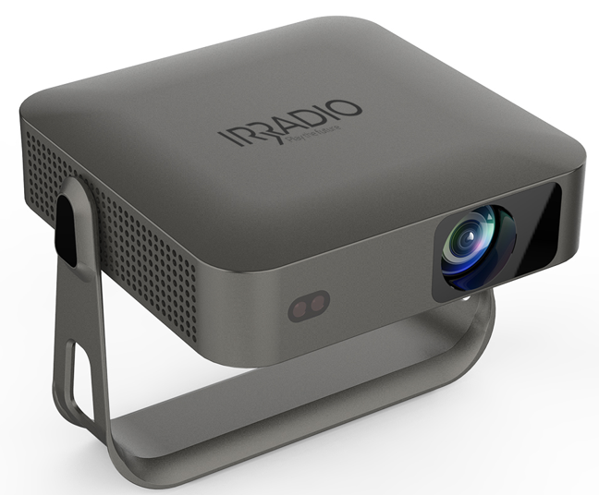 | VDP-IR Smart 350HD ANDROID 12 OS | It is the Smart Video Projector with Android TV version 12 OS, in LCD technology and LED lighting, 350 ANSI (1200 lumens) among the brightest in its category. Enjoy splendid images thanks to the native Full HD 1080p resolution and 4K compatibility. Automatic adjustment of focus and orthogonal image correction, you can place VDP-IR Smart 350HD anywhere, it will take care of everything. A practical orientable stand is included. | 199.00 € | 143.08 € | 115.65 € | 8,096 | 70
558100431 | 8006012378344 | 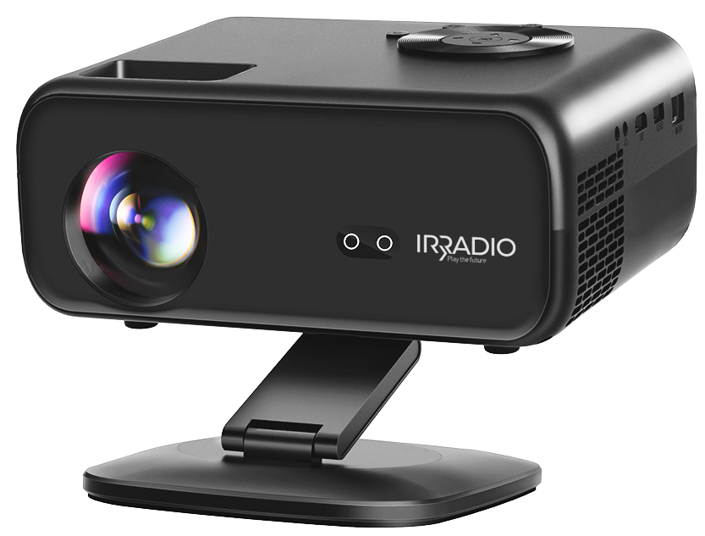 | VDP-IR Smart 600HD ANDROID 12 OS | Smart video projector on Android AOSP operating system with smart TV and LED technology. Native Full HD 1080p resolution with 4K support. Small in size but with brightness among the highest in its category, 600ANSI (2000 Lumen). Lightweight and small in size, it is excellent in various areas of use: Home entertainment, Gaming, Party, Business presentations. Equipped with automatic focus adjustment + electronics via remote control, and automatic keystone adjustment. | 269.00 € | 186.15 € | 142.82 € | 9,997 | 70
558100432 | 8006012378351 | 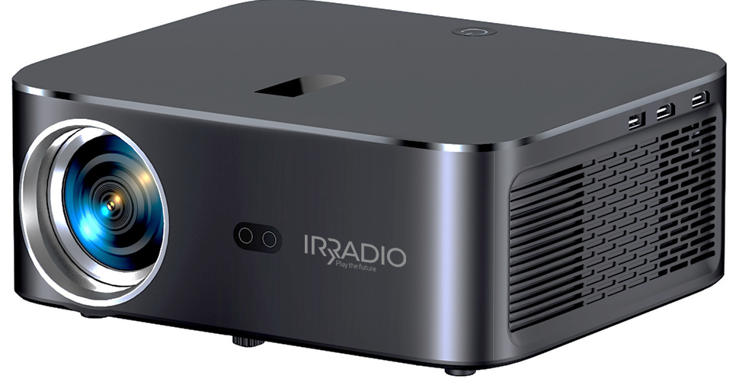 | VDP-IR Smart 900HD ANDROID 12 OS | Smart video projector on Android AOSP operating system version 12, with smart TV and LED technology. Native Full HD 1080p resolution with 4K support. Very high brightness, among the highest in its category, 900ANSI (3000 Lumen), lightweight and small in size, it is excellent in various areas of use: Home entertainment, Gaming, Party, Business presentations. Equipped with automatic focus adjustment + electronics via remote control, and automatic keystone adjustment. | 399.00 € | 276.92 € | 225.24 € | 15,767 | 70
 |  |  |  |  |  |  |  | 101,764

